CollectiveAccess
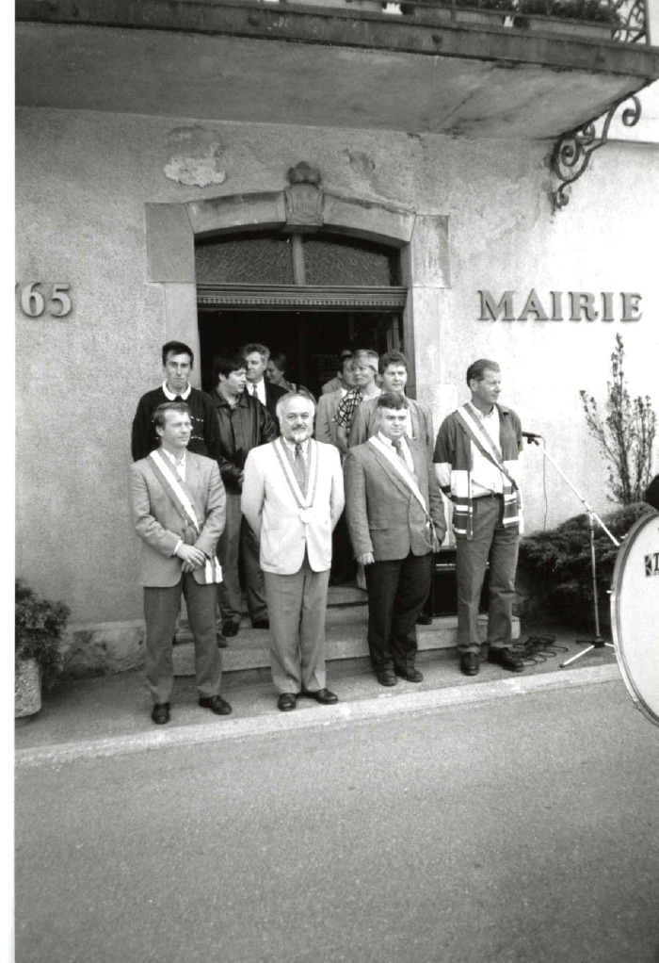
Image | Object | Description | Date
 | Conseils Municipaux année 1995 : Sixt Fer A Cheval , Samoëns , Morillon (7-012) | Photos des Conseils Municipaux élections année 1995 Sixt fer A Cheval : Maire Pierre Moccand Samoëns Morillon

